Sheet1
南华大学附属第二医院医用家具采购清单
序号 | 产品位置 | 参考图片 | 产品名称 | 规格尺寸(mm) | 数量 | 单位 | 单价 | 合价 | 说明
1 | 处置室 | 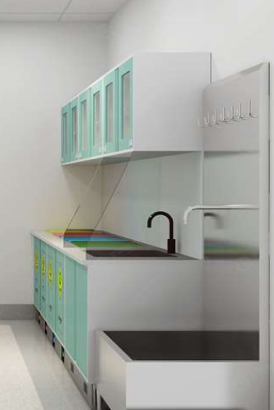 | 医用环保处置柜 | 2825*2400*2000 | 1 | 套 |  | 17678
2 |  |  | 医用分类垃圾柜(脚踏款) | 1000*630*837 | 2 | 个 | ￥2,420 | ￥4,840 | 【配柜柜体】：采用≥1.0mm厚电解钢板，折弯成型焊接，表面光滑，平整，不脱焊。 【配柜抽面、门板】：采用≥1.0mm厚双层电解钢板折弯成型焊接，双层钢板工艺使得开关抽屉和门达到隔音效果，表面光滑、平整，不脱焊，抽屉内部裸露锁路轨螺丝。 【拉手】：拉手采用纯亚克力透明拉手，与门板及抽面装完后结构稳固耐用。 【层板】：采用≥1.0mm厚电解钢板折弯成型焊接，横向焊接整条加强筋，单块层板可承重100G，配有4个层板挂钩安装高度可自由上下调节。 【脚线】：采用卡扣式优质316不锈钢踢脚线，四周折弯10mm，不生锈耐腐蚀承重力强不易变形，精细拉丝抗油防刮，无裸露毛边在表面起到安全耐用效果。 【五金】：优质三节路轨，304不锈钢缓冲门铰。 【表面处理】：表面静电喷涂厚度80um抑菌粉末，涂层膜厚度均匀，内外一致，耐撞击，抗腐蚀力强。 【台面】：12.7mm实芯理化台面板,理化板具有防潮性、抗冲击性、防火性能、耐化学腐蚀、耐磨性，而且其耐气候性也很优异。太阳光照射也不会引起变色、褪色。此外，产品难于沾上污垢，易清洗，维修保养方便。产品的寿命可持续长久，理化板的冲击吸收力以及特殊制造工艺使其具有一定威力的抗震性。 【垃圾盖】：304不锈钢防指纹材质，正面四周压死边处理，开口位四周斜边引流口，PP圈帘开合盖底部带有固定卡位使用不易掉落。 【水龙头】：优质冷热水龙头，黄铜主体材质，表面电镀层长时间保持光亮如新，陶瓷阀芯，耐高温，120度手柄快速切换冷热水，360度旋转龙头，环保蜂窝起泡器。 【水槽】：一体成型水盆，采用高密度PP新料，耐酸碱及有机溶剂，抗腐蚀，稳定性强，并具有弹性韧性不易老化。
3 |  |  | 单抽单门地柜 | 400*630*837 | 1 | 个 | ￥1,116 | ￥1,116
4 |  |  | 双抽双门地柜 | 700*630*837 | 1 | 个 | ￥1,952 | ￥1,952
5 |  |  | 医用环保水盆柜 | 700*630*837 | 1 | 个 | ￥1,952 | ￥1,952
6 |  |  | 捌角支撑架 | 400*400*837 | 1 | 个 | ￥637 | ￥637
7 |  |  | 医用环保吊柜+背架 | 吊柜2100*350*550 背架2100*45*2000 | 2.1 | 米 | ￥1,890 | ￥3,969
8 |  |  | 垃圾桶 | 标准品 | 4 | 个 | ￥0 | ￥0
9 |  |  | 水龙头 | 标准品 | 1 | 个 | ￥418 | ￥418
10 |  |  | 水盆 | 标准品 | 1 | 个 | ￥518 | ￥518
11 |  |  | 台面板(理化板) | 1000*610*12.7 | 4.57 | 米 | ￥498 | ￥2,276
12 | 治疗室 | 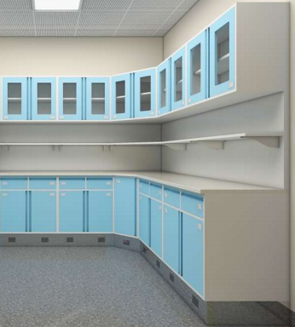 | 医用环保治疗柜 | 3270*3325*2000 | 1 | 套 |  | 26777.8
13 |  |  | 八抽地柜 | 900*630*837 | 1 | 个 | ￥2,868 | ￥2,868 | 【配柜柜体】：采用≥1.0mm厚电解钢板，折弯成型焊接，表面光滑、平整，不脱焊，背板带预留背架连接孔位。 【配柜抽面、门板】：采用≥1.0mm厚双层电解钢板折弯成型焊接，双层钢板工艺使得开关抽屉和门达到隔音效果，表面光滑、平整，不脱焊，抽屉内部无裸露螺丝并有横竖分隔板便于药品分类管理。 【拉手】：拉手采用纯亚克力透明拉手，与门板及抽面装完后结构稳固耐用。 【层板】：采用≥1.0mm厚电解钢板折弯成型焊接，横向焊接整条加强筋，单块层板可承重100G，配有4个层板挂钩安装高度可自由上下调节。 【脚线】：采用卡扣式优质316不锈钢踢脚线，四周折弯10mm，不生锈耐腐蚀承重力强不易变形，精细拉丝抗油防刮，无裸露毛边在表面起到安全耐用效果。 【五金】：优质三节路轨，304不锈钢缓冲门铰。 【锁具】：锁片3mm加厚处理防护效果加倍，钥匙2mm加厚不易折断，防锈耐用，连接更牢固，一个系列的锁具配有万能钥匙和抽蕊钥匙(方便管理和维护)。 【表面处理】：表面静电喷涂厚度80um抑菌粉末，涂层膜厚度均匀，内外一致，耐撞击，抗腐蚀力强。 【台面】：12.7mm实芯理化台面板,理化板具有防潮性、抗冲击性、防火性能、耐化学腐蚀、耐磨性，而且其耐气候性也很优异。太阳光照射也不会引起变色、褪色。此外，产品难于沾上污垢，易清洗，维修保养方便。产品的寿命可持续长久，理化板的冲击吸收力以及特殊制造工艺使其具有一定威力的抗震性。
14 |  |  | 转角地柜 | 900*900*837 | 1 | 个 | ￥3,263 | ￥3,263
15 |  |  | 双抽双门地柜 | 700*630*837 | 2 | 个 | ￥1,952 | ￥3,904
16 |  |  | 双抽双门地柜 | 800*630*837 | 3 | 个 | ￥2,231 | ￥6,693
17 |  |  | 医用环保吊柜+背架（带层板） | 吊柜2400*350*550 背架2400*45*2000 | 2.4 | 米 | ￥1,890 | ￥4,536
18 |  |  | 转角吊柜 | 900*900*350*550 | 1 | 个 | ￥2,725 | ￥2,725
19 |  |  | 台面板(理化板) | 3325*2615*610*12.7 | 5.6 | 米 | ￥498 | ￥2,789
20 | 急诊输液护士站 | 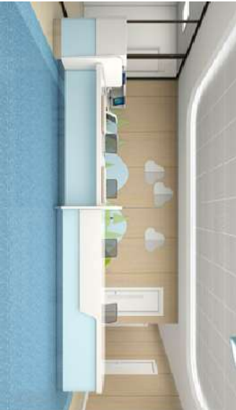 | 医用环保护士站(U型) | 5370*2210/2210*1150 | 9.79 | 米 | 6552.9 | 65744.89
21 |  |  | 护士站站体 | 7000*660*735 | 7 | 米 |  |  | 【站体、看台】：采用≥1.0mm厚电解钢板饰面，配加强筋(承重覆盖件结构连接件如筋、梁厚度为≥1.5mm厚，立柱厚度≥2.0mm厚电解钢板)焊接成700mm-1800mm大小模块，单个模块分上(看台)中(站体)下(踢脚线采用≥0.8mm厚316不锈钢底座)三段，模块间用螺杆串联使得结构稳固，站体上中段可任意喷涂与装修风格相近的纯色及木纹颜色；模块中段内部装配活动可拆卸钢挂板，内设强弱电线槽，集中走线便于安装和维护强弱电线路，每个电脑位台面下配3个5孔插座和1个网络电话插座，台面上配1个5孔插座，使得线路明朗不杂乱。 【台面垫板】：采用25*25*2.0mm钢骨架与≥1.0mm电解钢板模板组成，表面光滑、平整，不脱焊。 【钢制键盘架】：采用≥1.0mm厚电解钢板折弯成型焊接，底部带有不锈钢方通与两侧焊接，表面光滑、平整，不脱焊，配三节路轨，镙杆方式与台面垫板连接结构稳固耐用。 【拉手】：采用塑料拉手。 【配柜】：采用≥1.0mm厚电解钢板。 【脚线】：优质≥0.8mm厚316不锈钢底座，不生锈耐腐蚀承重力强不易变形，精细拉丝抗油防刮。 【插座】：五孔插座，网格电话插座。 【表面处理】：表面静电喷涂厚度80um抑菌粉末，涂层膜厚度均匀，内外一致，耐撞击，抗腐蚀力强。 【台面】：采用12mm厚复合亚克力人造石台面,台面是由热塑单体与热固有机树脂通过LPA缓冲助剂形成的一种在分子链分布上与传统树脂不同的新型树脂、理化性能更趋稳定，是无毒防龋无害产品，台面及装饰造型饰面拼接方式都要无缝拼接。
22 |  |  | 护士站看台 | 2500*276*400 | 2.5 | 米
23 |  |  | R型转角看台 | 660*660*400 | 1 | 个
24 |  |  | R型护士站站体 | 660*660*735 | 2 | 个
25 |  |  | 护士站四抽柜 | 400*450*720 | 3 | 个
26 |  |  | 护士站单抽单门柜 | 400*450*720 | 3 | 个
27 |  |  | 特制处置地柜 | 250*340*720 | 2 | 个
28 |  |  | 钢制键盘架 | 标准品 | 2 | 个
29 |  |  | 输液杆 | 标准品 | 4 | 个
30 |  |  | 台面板(复合亚克力) | 5370*2210/2210*12 | 9.79 | 米 |  |  | 【网布】：采用优质高级透气阻燃网布，防潮、防污、易清洁，布面柔软舒适，透气强而富于韧性回弹快，长时间使用不易变形，柔韧抗拉； 【座垫】：采用优质高密度阻燃海绵，用抽纱或丝绒覆面，表面有防腐化和防变型保护膜，回弹性高，耐用度高，防碎，防氧化，抗疲劳力强，坐感舒适。 【设计】：可后躺三档锁定，惬意调节； 【椅脚】：优质高承重一体尼龙五星脚架，脚轮采用增强尼龙万向脚轮，移动杂音小，耐磨性大； 【工艺】：可升降，带扶手，尼龙静音活动轮，可调节腰枕； 【结构】：加厚稳固机构，优质气压棒耐用稳定，升降轻便灵活、平稳、无漏气、无燥音。
31 |  |  | 看台台面(复合亚克力) | 2210*2085*12 | 4.295 | 个
32 |  |  | 造型装饰板(复合亚克力) | 2210*2085*12 | 4.295 | 米
33 |  |  | 工作椅(护士) | 标准品 | 4 | 张 | ￥398 | ￥1,592
34 | 急诊 门诊 儿保护士站 | 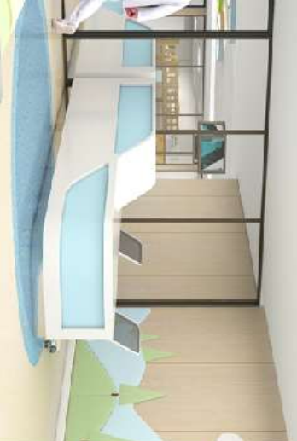 | 医用环保护士站(一字型) | 3070*710*1150 | 9.21 | 米 | 6552.9 | 62740.2
35 |  |  | 护士站站体 | 2700*680*735 | 8.1 | 米 |  |  | 【站体、看台】：采用≥1.0mm厚电解钢板饰面，配加强筋(承重覆盖件结构连接件如筋、梁厚度为≥1.5mm厚，立柱厚度≥2.0mm厚电解钢板)焊接成700mm-1800mm大小模块，单个模块分上(看台)中(站体)下(踢脚线采用≥0.8mm厚316不锈钢底座)三段，模块间用螺杆串联使得结构稳固，站体上中段可任意喷涂与装修风格相近的纯色及木纹颜色；模块中段内部装配活动可拆卸钢挂板，内设强弱电线槽，集中走线便于安装和维护强弱电线路，每个电脑位台面下配3个5孔插座和1个网络电话插座，台面上配1个5孔插座，使得线路明朗不杂乱。 【台面垫板】：采用25*25*2.0mm钢骨架与≥1.0mm电解钢板模板组成，表面光滑、平整，不脱焊。 【钢制键盘架】：采用≥1.0mm厚电解钢板折弯成型焊接，底部带有不锈钢方通与两侧焊接，表面光滑、平整，不脱焊，配三节路轨，镙杆方式与台面垫板连接结构稳固耐用。 【拉手】：采用塑料拉手。 【配柜】：采用≥1.0mm厚电解钢板。 【脚线】：优质≥0.8mm厚316不锈钢底座，不生锈耐腐蚀承重力强不易变形，精细拉丝抗油防刮。 【插座】：五孔插座，网格电话插座。 【表面处理】：表面静电喷涂厚度80um抑菌粉末，涂层膜厚度均匀，内外一致，耐撞击，抗腐蚀力强。 【台面】：采用12mm厚复合亚克力人造石台面,台面是由热塑单体与热固有机树脂通过LPA缓冲助剂形成的一种在分子链分布上与传统树脂不同的新型树脂、理化性能更趋稳定，是无毒防龋无害产品，台面及装饰造型饰面拼接方式都要无缝拼接。
36 |  |  | R型护士站站体 | 320*660*735 | 3 | 个
37 |  |  | 护士站看台 | 1800*276*400 | 5.4 | 米
38 |  |  | 护士站四抽柜 | 400*450*720 | 6 | 个
39 |  |  | 护士站单抽单门柜 | 400*450*720 | 6 | 个
40 |  |  | 护士站格子柜 | 350*250*360 | 3 | 个
41 |  |  | 钢制键盘架 | 标准品 | 3 | 个
42 |  |  | 台面板(复合亚克力) | 3070*710*12 | 9.21 | 米
43 |  |  | 看台台面(复合亚克力) | 2200*300*12 | 6.6 | 米
44 |  |  | 造型装饰板(复合亚克力) | 2200*840*12 | 6.6 | 米
45 |  |  | 工作椅(护士) | 标准品 | 6 | 张 | ￥398 | ￥2,388 | 【网布】：采用优质高级透气阻燃网布，防潮、防污、易清洁，布面柔软舒适，透气强而富于韧性回弹快，长时间使用不易变形，柔韧抗拉； 【座垫】：采用优质高密度阻燃海绵，用抽纱或丝绒覆面，表面有防腐化和防变型保护膜，回弹性高，耐用度高，防碎，防氧化，抗疲劳力强，坐感舒适。 【设计】：可后躺三档锁定，惬意调节； 【椅脚】：优质高承重一体尼龙五星脚架，脚轮采用增强尼龙万向脚轮，移动杂音小，耐磨性大； 【工艺】：可升降，带扶手，尼龙静音活动轮，可调节腰枕； 【结构】：加厚稳固机构，优质气压棒耐用稳定，升降轻便灵活、平稳、无漏气、无燥音。
46 | 诊室 | 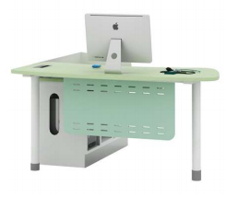 | 医用诊台(L型) | 1400*1400*800 | 12 | 个 | ￥3,000 | ￥36,000 | 【副柜柜体】：采用≥1.0mm厚电解钢板，折弯成型焊接，表面光滑，平整，不脱焊。 【桌脚及吊档板】：吊档板采用≥1.0mm厚电解钢板，带转角连接桌脚方式，桌脚底部配塑料脚套，折弯成型焊接，表面光滑，平整，不脱焊。 【拉手】：拉手采用纯亚克力透明拉手，与门板及抽面装完后结构稳固耐用。 【脚线】：采用卡扣式优质316不锈钢踢脚线，四周折弯10mm，不生锈耐腐蚀承重力强不易变形，精细拉丝抗油防刮，无裸露毛边在表面起到安全耐用效果。 【五金】：优质三节路轨，优质304不锈钢缓冲门铰。 【表面处理】：表面静电喷涂厚度80um抑菌粉末，涂层膜厚度均匀，内外一致，耐撞击，抗腐蚀力强。 【台面】：采用优质25mm多层实木板，表面贴三聚氰胺浸渍纸，同色2.0mmPVC封边条。
47 |  | 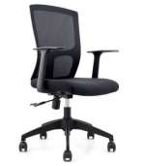 | 工作椅(医生) | 标准品 | 12 | 张 | ￥398 | ￥4,776 | 【网布】：采用优质高级透气阻燃网布，防潮、防污、易清洁，布面柔软舒适，透气强而富于韧性回弹快，长时间使用不易变形，柔韧抗拉； 【座垫】：采用优质高密度阻燃海绵，用抽纱或丝绒覆面，表面有防腐化和防变型保护膜，回弹性高，耐用度高，防碎，防氧化，抗疲劳力强，坐感舒适。 【设计】：可后躺三档锁定，惬意调节； 【椅脚】：优质高承重一体尼龙五星脚架，脚轮采用增强尼龙万向脚轮，移动杂音小，耐磨性大； 【工艺】：可升降，带扶手，尼龙静音活动轮，可调节腰枕； 【结构】：加厚稳固机构，优质气压棒耐用稳定，升降轻便灵活、平稳、无漏气、无燥音。
48 |  | 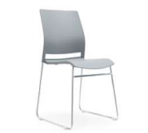 | 患者椅 | 标准品 | 12 | 张 | ￥315 | ￥3,780 | 【椅背、椅坐】：W弧包臀坐垫贴合人体臀部曲线，舒适坐感；一体成型工程PP椅背坐垫，坚固耐用多款颜色可选； 【椅架】：3mm加厚弓形椅架，安全稳固承重力强，配防滑脚垫不伤地面； 【空间】：多把椅子可堆叠一起空间利用率高。坚固耐用多款颜色可选；
49 |  | 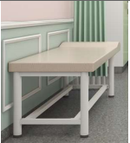 | 医用诊查床(儿童) | 1700*620*650 | 8 | 张 | ￥1,802 | ￥14,416 | 【钢架】：采用50*1.5mm镀锌方管整体焊接成型,结构牢固，配防滑脚垫不伤地面。 【床垫】：50mm厚高弹无粉海绵坐垫配耐磨PU皮面料，柔软舒适久坐不宜变形，配底板为E1级生态夹板； 【表面处理】：表面喷涂厚度80um抗菌粉末，涂层膜厚度均匀，内外一致，耐撞击，抗腐蚀力强。
50 |  |  | 医用诊查床(儿童) | 1200*620*750 | 6 | 张 | ￥1,138 | ￥6,828
51 |  | 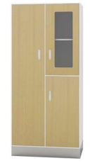 | 诊室组合柜 | 900*450*2000 | 12 | 个 | ￥2,143 | ￥25,716 | 【柜体】：采用≥1.0mm厚电解钢板，折弯成型焊接，表面光滑，平整，不脱焊，门框11mm厚窄边工艺门边，左柜为存放衣服，右柜分上层带玻璃内部带活动层板，下柜内部活层一层。 【门板】：采用≥1.0mm厚双层一级电解钢板折弯成型焊接，双层钢板工艺使得开关抽屉和门达到隔音效果，表面光滑、平整，不脱焊。 【拉手】：拉手采用纯亚克力透明拉手，与门板及抽面装完后结构稳固耐用。 【层板】：采用≥1.0mm厚电解钢板折弯成型焊接，单块层板可承重100G，配有4个层板挂钩安装高度可自由上下调节。 【五金】：优质304不锈钢缓冲门铰。 【锁具】：锁具，锁片3mm加厚处理防护效果加倍，钥匙2mm加厚不易折断，防锈耐用，连接更牢固，一个系列的锁具配有万能钥匙和抽蕊钥匙(方便管理和维护)。 【表面处理】：表面静电喷涂厚度80um抑菌粉末，涂层膜厚度均匀，内外一致，耐撞击，抗腐蚀力强。
52 | 雾化 | 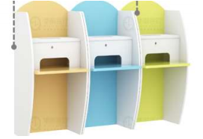 | 雾化桌 | 700*610*1200 | 12 | 个 | ￥2,112 | ￥25,338 | 【主材】：采用优质E1级18mm多层实木板，具有防水、防潮、防交叉感染、耐磨性能强。 【饰面】：采用优质三聚氰胺纸。 【封边】：选用优质PVC封边条，厚度≥1.5mm，封边平滑，颜色与板材一致。 【热熔胶】：选用优质品牌环保热熔胶，粘性强，久不分层，具有防水性、防潮性、耐油性、耐撞性等特点。 【五金】：采用优质五金配件。
53 |  | 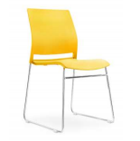 | 雾化椅 | 标准品 | 12 | 张 | ￥315 | ￥3,780 | 【椅背、椅坐】：W弧包臀坐垫贴合人体臀部曲线，舒适坐感；一体成型工程PP椅背坐垫，坚固耐用多款颜色可选； 【椅架】：3mm加厚弓形椅架，安全稳固承重力强，配防滑脚垫不伤地面； 【空间】：多把椅子可堆叠一起空间利用率高。坚固耐用多款颜色可选；
合计： |  |  |  |  |  |  | 293,574.89
说明： 1：此报价包含运输、搬运、安装及税金。 2：报价不含现场上下水和强弱电改造。 3：产品颜色可选配。

